상품제안서
3D입체안대 수면안대 | 상품코드: F24117

 |  |  |  |  |  |  | 02-412-0044 | www.easy1.co.kr
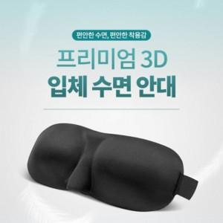

【상세/제작정보】 | 깃털처럼 가벼운 초경량 무게

【인쇄/포장옵션】 | 실크, 풀칼라 / OPP(비닐)

【공급단가】 | 수량 | 300~ | 500~ | 1,000~ | 3,000~ | 5,000~
*VAT별도 | 단가 | 1,950원 | 1,920원 | 1,870원 | 1,800원 | 1,720원

【상품 URL】 | http://www.easy1.co.kr/src/goods_detail.php?gdno=24117

